이슈_스크린샷
이슈번호 | 스크린샷
1 | 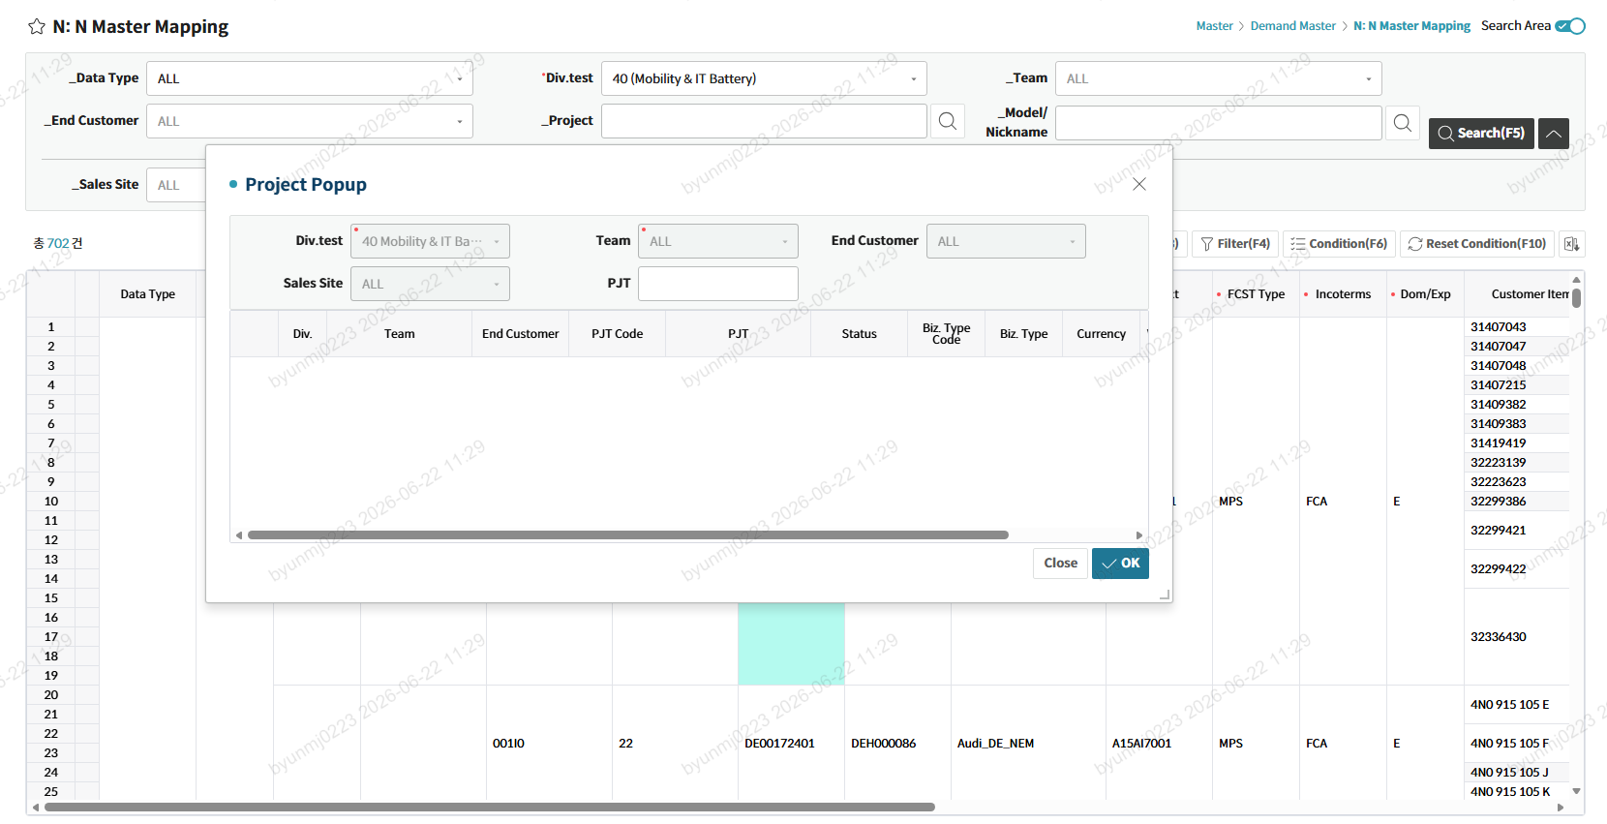
 | 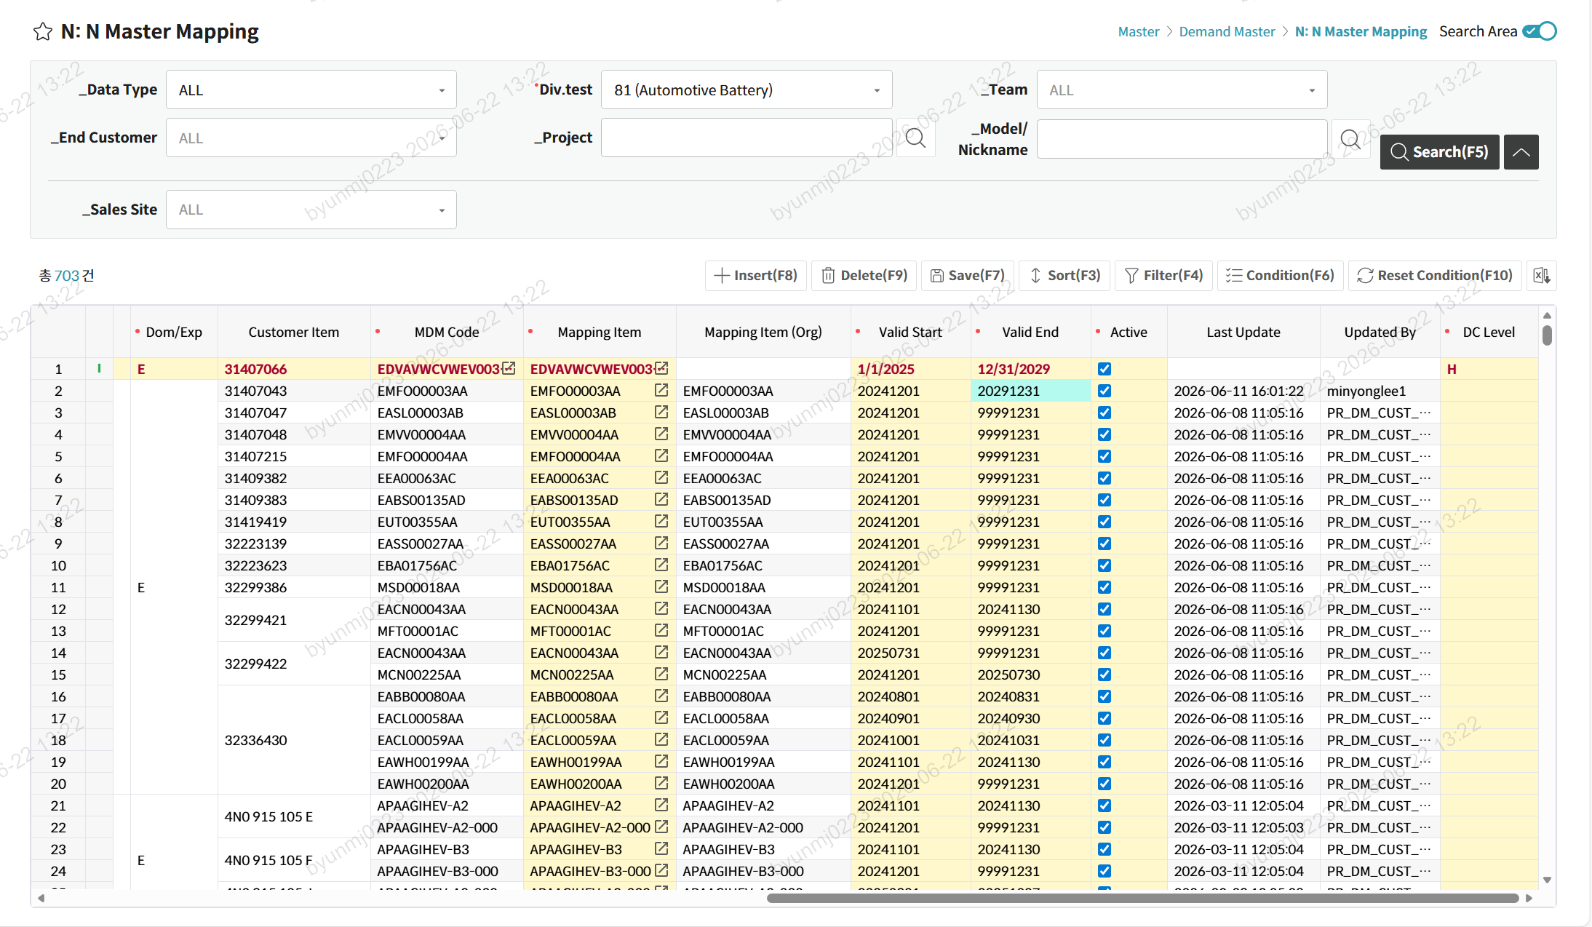 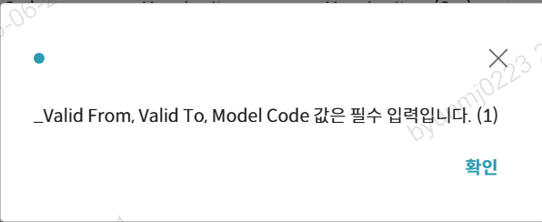

예제
개발자가 직접 수정 하였을 경우에는 처리 담당을 개발자로 기입. 직접 처리하기 어려운 부분(공통)이나 CNS 기준 유사성을 높이기 위한 내용일 경우에는 처리 담당을 AI로 지정. SP의 경우에는 일단 SP로 지정.
SP의 경우는 누구를 지정해야 할지 문의 후 재지정.
브랜치 버전의 경우 현재 어느 브랜치 버전으로 작업을 진행했고 머지가 되었는지 알기 위해 기입.

No. | 브랜치 버전 | 확인일자 | 1Dept | 2Dept | 화면명(3Dept) | 화면ID | 구분 | 확인자 | 이슈사항 | 스크린샷 Link | 처리 담당 | 처리여부 | 머지여부 | 처리일자 | 비고
1 | feat/merge_20260615 | 2026-06-04 | Master | Demand Master | 해외법인 기여매출 | DMF0043_01 | Front-End | 박재민 | 그리드 데이터 카운트 노출 누락. | 스크린샷으로 이동 | 개발자 | Y | Y | 2026-06-10
2 | feat/merge_20260615 | 2026-06-04 | Master | Demand Master | 해외법인 기여도 등록 | DMF0043 | Front-End | 전병주 | 공통 팝업(A팝업) 검색 오류 발생. 조회 시 일부 조회 조건 누락. |  | AI | N | N |  | 전체적으로 작업이 필요한 부분이라 처리 담당 AI로 할당
3 | feat/merge_20260615 | 2026-06-04 | Demand | Demand Plan | MKT FCST | DMF0003 | SP | 최용훈 | 메인 그리드 조회 SP 오류 |  | SP | N | N/A |  | 프로시저의 경우 누구에게 요청할지 처리 담당 물어보고 재지정 할 예정

